loc
Num | x1 | y1 | x2 | y2
1 | 25.976540085 | 19.947505103 | 32.199019906 | 9.7475662274 | 11.948138273 | 0
2 | 26.49454547 | 23.047747726 | 32.522660489 | 32.723030582 | 11.399529333 | 2
3 | 24.020662107 | 22.73718568 | 12.601250133 | 10.695748161 | 16.595155538 | 4
4 | 25.374656734 | 22.313769308 | 22.051635614 | 37.827250932 | 15.86538942 | 6
5 | 24.44171194 | 30.547296296 | 21.241642911 | 43.308243271 | 13.156071203 | 8
6 | 24.815961971 | 23.831254716 | 39.148768516 | 28.748332014 | 15.152788279 | 10
7 | 21.41155252 | 22.856055794 | 14.113957275 | 12.949617455 | 12.304162586 | 12
8 | 28.884223457 | 21.978113027 | 38.044654106 | 33.419854219 | 14.656975513 | 14
9 | 19.502634136 | 28.568453407 | 4.1412687599 | 33.768286717 | 16.217577275 | 16
10 | 24.81237607 | 22.604611707 | 32.252581409 | 4.7771523096 | 19.317737032 | 18
11 | 29.032512534 | 23.464313489 | 28.018989512 | 41.940194557 | 18.503659372 | 20
12 | 26.309141817 | 24.453869662 | 9.4048060245 | 24.708533285 | 16.906253936 | 22
13 | 18.917613508 | 25.549545166 | 28.536294447 | 17.171824556 | 12.755595856
14 | 27.058780081 | 29.226188155 | 37.161223533 | 42.241962321 | 16.476338818
히스토그램
15 | 24.358961832 | 24.728132781 | 17.318813227 | 38.597060981 | 15.553483911 |  |  | 계급 | 빈도수
16 | 29.984456621 | 20.890907366 | 38.51902977 | 35.811534978 | 17.189068246 |  |  | 0 | 0
17 | 30.874720255 | 28.247785731 | 19.543905034 | 17.933682996 | 15.32214374 |  |  | 2 | 0
18 | 24.261951545 | 24.494440717 | 25.533939693 | 38.807254525 | 14.369223812 |  |  | 4 | 0
19 | 22.72596348 | 25.205568006 | 19.646230828 | 38.068295034 | 13.226280648 |  |  | 6 | 0
20 | 30.460900002 | 21.472983769 | 16.731352934 | 19.837875353 | 13.826570155 |  |  | 8 | 0
21 | 25.130869137 | 18.288367433 | 10.415283463 | 20.666800484 | 14.90655579 |  |  | 10 | 0
22 | 28.142861049 | 19.45374805 | 16.872231686 | 9.8663656699 | 14.796789758 |  |  | 12 | 5
23 | 30.496326495 | 24.057288709 | 40.173051522 | 8.9270783451 | 17.960018734 |  |  | 14 | 29
24 | 24.037566812 | 23.833922851 | 15.867820305 | 12.051232217 | 14.337941155 |  |  | 16 | 38
25 | 25.195495473 | 24.728449775 | 24.398550303 | 37.183590232 | 12.480610779 |  |  | 18 | 23
26 | 19.180790323 | 21.478012869 | 15.336000675 | 35.35405778 | 14.398855157 |  |  | 20 | 4
27 | 22.724607328 | 19.31865899 | 13.549371287 | 32.867561466 | 16.363303906 |  |  | 22 | 1
28 | 24.469257695 | 23.309334508 | 28.869830178 | 34.098157572 | 11.651769878 |  |  | 기타 | 0
29 | 21.874126471 | 20.962872272 | 36.071093251 | 26.286524872 | 15.162293453
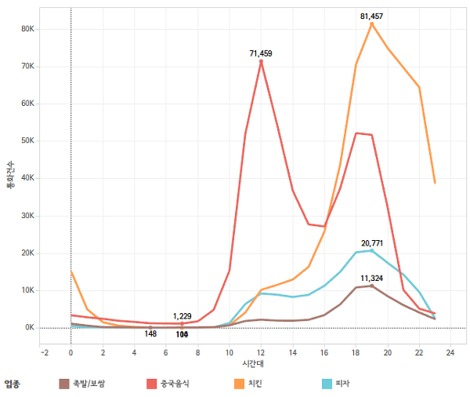
30 | 25.028974971 | 23.863479367 | 26.048080676 | 39.560118728 | 15.729687335
31 | 22.401508466 | 25.475025428 | 30.51112845 | 13.138169484 | 14.763602232
32 | 27.402868705 | 24.465970422 | 20.010659837 | 39.223496343 | 16.505433144 |  | 3 | 1
시간대별 고객 발생률(lamda)
33 | 24.899615893 | 24.613379647 | 38.610049528 | 19.846478753 | 14.515486027 |  | 4 | 1
34 | 25.027371073 | 24.976245787 | 27.017807422 | 39.213514138 | 14.37573118 |  | 5 | 1
35 | 21.934736453 | 24.356682008 | 18.425828957 | 36.989307127 | 13.110898109 |  | 6 | 1
36 | 26.541480788 | 26.348372823 | 39.82183692 | 27.653245319 | 13.344307821 |  | 7 | 1
37 | 27.479328919 | 18.870188153 | 25.307012602 | 1.10637654 | 20.094329925 |  | 6 | 1
38 | 24.436904326 | 22.417945596 | 28.426312162 | 39.110757407 | 17.162905962 |  | 7 | 1
39 | 21.8061506 | 29.222875136 | 39.286256691 | 30.882050079 | 17.558672229 |  | 8 | 1
40 | 23.65583599 | 25.434939747 | 9.5718034915 | 24.975655917 | 14.091519189 |  | 9 | 1
41 | 24.241419455 | 23.310726019 | 36.315677276 | 28.059725733 | 12.974617536 |  | 10 | 2 | 8
42 | 28.958266475 | 26.556116567 | 44.590846469 | 25.767545756 | 15.652456714 |  | 11 | 5 | 20
43 | 24.952449628 | 30.55911726 | 22.398405584 | 42.471987754 | 12.183580114 |  | 12 | 9 | 36
44 | 26.23156171 | 25.212979297 | 39.784535244 | 32.843691594 | 15.553483911 |  | 1 | 7 | 28
45 | 25.145987272 | 26.051741219 | 34.314671444 | 40.350965269 | 16.986246727 |  | 2 | 6 | 24
46 | 23.160900664 | 20.585703886 | 17.569863634 | 34.123523958 | 14.646920064 |  | 3 | 5 | 20
47 | 28.795195178 | 25.547376494 | 13.697703837 | 22.860913966 | 15.334644622 |  | 4 | 7 | 28
48 | 25.552852388 | 30.433256873 | 37.294251523 | 38.337165982 | 14.153876955 |  | 5 | 11 | 44
49 | 28.438530101 | 30.634725906 | 42.4741773 | 40.255897626 | 17.016648835 |  | 6 | 15 | 60
50 | 25.651332061 | 24.794979239 | 11.020428698 | 32.200070807 | 16.398131428 |  | 7 | 16 | 64
51 | 18.750618342 | 25.568159755 | 15.505033663 | 11.534155688 | 14.404412174 |  | 8 | 13 | 52
52 | 28.2652801 | 29.935587138 | 31.335251288 | 19.386034288 | 10.987164713 |  | 9 | 10 | 40
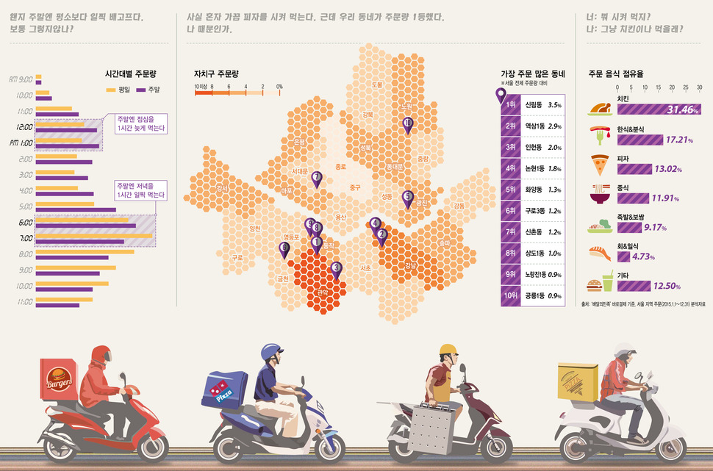
53 | 24.192050815 | 22.122967467 | 34.789668006 | 14.695848553 | 12.941081311 |  | 10 | 8.5 | 34
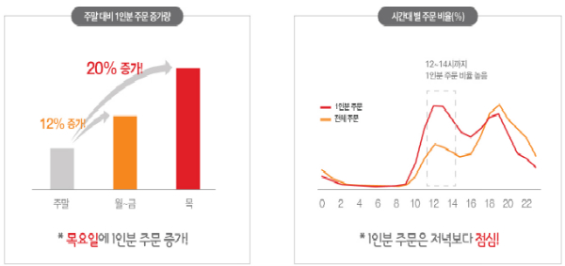
54 | 28.422067474 | 24.766099164 | 15.770690381 | 29.560673752 | 13.529423042 |  | 11 | 5.2 | 20.8
55 | 21.45077479 | 20.039253755 | 33.415447965 | 30.887247189 | 16.150305438 |  | 12 | 2.5 | 10
56 | 30.835562709 | 21.237319083 | 38.161437916 | 34.194225678 | 14.884551591 |  | 1 | 1
57 | 25.361142955 | 24.254612542 | 39.6449686 | 32.803073431 | 16.646436814 |  | 2 | 1
58 | 24.386531598 | 27.2480851 | 19.593186297 | 39.206503022 | 12.883319384
59 | 25.437348888 | 21.288410795 | 10.152816586 | 25.662854041 | 15.898197426 | 곱해지는 상수 | 1
60 | 24.47406631 | 20.044365534 | 22.953160015 | 37.377463693 | 17.399696772 |  | 122.2
61 | 20.725543768 | 23.670172371 | 10.738204801 | 31.703738755 | 12.817376037
62 | 28.255251167 | 25.657792643 | 21.094591374 | 15.256713039 | 12.627648459
63 | 27.560938154 | 25.366999667 | 44.123261789 | 23.904927344 | 16.62673208 | 8
64 | 23.033012805 | 22.99514774 | 9.3798893826 | 18.253254291 | 14.453142657 | 20
65 | 25.229501461 | 24.083481653 | 14.380935193 | 16.683005891 | 13.132342958 | 36
66 | 30.032381973 | 21.42773833 | 31.100956627 | 36.299968705 | 14.910569678 | 28
67 | 25.613949768 | 24.582771717 | 35.898614055 | 39.018187086 | 17.724433316 | 24
68 | 23.854444691 | 25.580685463 | 11.076707365 | 26.669435856 | 12.824037921 | 20
69 | 22.160658132 | 23.328004149 | 15.611284475 | 12.245386988 | 12.87317748 | 28
70 | 25.115271769 | 25.173115918 | 12.798977283 | 11.057202095 | 18.733663094 | 44
71 | 18.33697661 | 23.299792138 | 30.386570307 | 31.199794179 | 14.408426025 | 60
72 | 20.359985351 | 20.992489419 | 33.280813014 | 17.726742293 | 13.327148675 | 64
73 | 19.385113538 | 23.533229535 | 27.83546429 | 34.505294237 | 13.848993886 | 52
74 | 22.562777634 | 23.139190559 | 9.1151085055 | 10.483705218 | 18.466215481 | 40
75 | 26.498704222 | 22.572742346 | 38.650495483 | 17.490940955 | 13.171588219 | 34
76 | 30.368551943 | 20.775573076 | 14.153393975 | 15.874935514 | 16.939527633 | 20.8
77 | 26.22578372 | 26.191900858 | 20.357577192 | 38.209382751 | 13.373695036 | 10
78 | 19.062590916 | 27.102955777 | 6.267050279 | 30.191770623 | 13.163078566
79 | 27.201688852 | 26.165005995 | 11.36780248 | 29.11924482 | 16.107125277
80 | 25.066937412 | 24.982132301 | 23.581337459 | 40.857029071 | 15.944257734
81 | 28.830064211 | 29.898793955 | 16.862481729 | 40.845136651 | 16.21867593
82 | 27.353441282 | 25.905393116 | 24.582818466 | 11.203250684 | 14.960927207 |  | 8 | 20 | 36 | 28 | 24 | 20 | 28 | 44 | 60 | 64 | 52 | 40 | 34 | 20.8 | 10
83 | 25.052492388 | 25.364859165 | 11.792037915 | 30.713793153 | 14.298627474
84 | 26.015143876 | 25.619271635 | 17.335688254 | 38.28426272 | 15.3536624
85 | 22.555585238 | 23.025923436 | 13.767568201 | 12.031528778 | 14.075011806
86 | 25.039011961 | 24.990974168 | 38.268047658 | 21.307185453 | 13.732359039
87 | 24.331396809 | 21.464768196 | 15.837857315 | 9.5274622182 | 14.650579755
88 | 24.219874765 | 23.679441498 | 15.584077171 | 14.666799494 | 12.482175931
89 | 24.643471412 | 27.013372688 | 11.151266535 | 23.98150071 | 13.828660099
90 | 20.931420274 | 27.622889256 | 17.100100623 | 11.324432982 | 16.742720424
91 | 24.424881819 | 25.175406543 | 18.841658424 | 35.987992439 | 12.168993272
92 | 22.158274825 | 30.115486956 | 33.733302126 | 28.248494668 | 11.72462866
93 | 25.00777792 | 23.521597325 | 15.063728075 | 11.342388532 | 15.723143903
94 | 26.622082944 | 19.257125127 | 34.545537727 | 30.830615603 | 14.025933747
95 | 26.7444086 | 27.651343751 | 39.289955311 | 29.353031356 | 12.66042981
96 | 28.943402849 | 22.650036792 | 18.210864151 | 33.03796188 | 14.936411033
97 | 23.790943377 | 24.301144892 | 12.504801958 | 35.016687799 | 15.562771215
98 | 23.720583751 | 24.199643395 | 7.0647400453 | 17.924063691 | 17.798877217
99 | 22.998840646 | 19.89535714 | 35.371331691 | 29.909404198 | 15.917275933
100 | 26.690657622 | 23.6493329 | 38.06851815 | 16.665957143 | 13.350027984
 |  |  |  |  | 14.863631233

